关系图
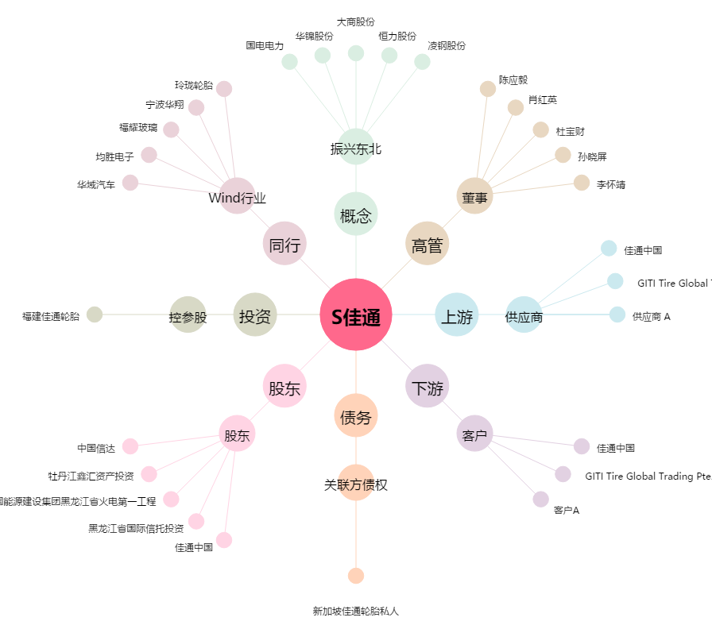
S佳通[600182.SH] - 关系概览图

